상품제안서
모던오피스 우드 케이스 고급 비즈니스 수성펜 | 상품코드: F26482

 |  |  |  |  |  |  | 02-412-0044 | www.easy1.co.kr
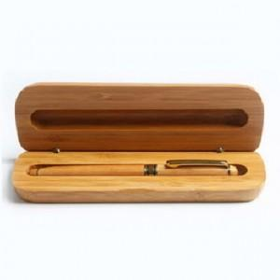

【상세/제작정보】 | 기본수량 미만 인쇄비 추가.

【인쇄/포장옵션】 | 실크 / OPP(비닐)

【공급단가】 | 수량 | 140~ | 280~ | 700~ | 1,000~ | 3,000~
*VAT별도 | 단가 | 8,750원 | 8,610원 | 8,400원 | 8,190원 | 8,050원

【상품 URL】 | http://www.easy1.co.kr/src/goods_detail.php?gdno=26482

